封面
 XXX控制器故障代码表

XXXX车型

东风汽车股份有限公司商品研发院

编写规则
1、故障分类：按照ISO15031-6标准，故障码可分为车身、底盘、动力、网络四类：
系统类别 | 代码范围 | 总线值(Hex) | 代号
车身 | B0xxxxx-B3xxxxx | 8xxxxx-Bxxxxx | B
底盘 | C0xxxxx-C3xxxxx | 4xxxxx-7xxxxx | C
动力 | P0xxxxx-P3xxxxx | 0xxxxx-3xxxxx | P
网络 | U0xxxxx-U3xxxxx | Cxxxxx-Fxxxxx | U

2、故障代码：按照ISO15031-6，故障码采用3个字节表示：

示例:以下3字节DTC故障码的总线值为0x923400，故障代码为B123400

3、编码规则：按照ISO15031-6(SAE J2021-DA)规定：
第3-5个特征码： | 由按照ISO15031-6(SAE J2021-DA)或者自行定义
第6-7个特征码： | 故障类型，简称FTB码，按照SAE J2021-DA中FTB类型编码
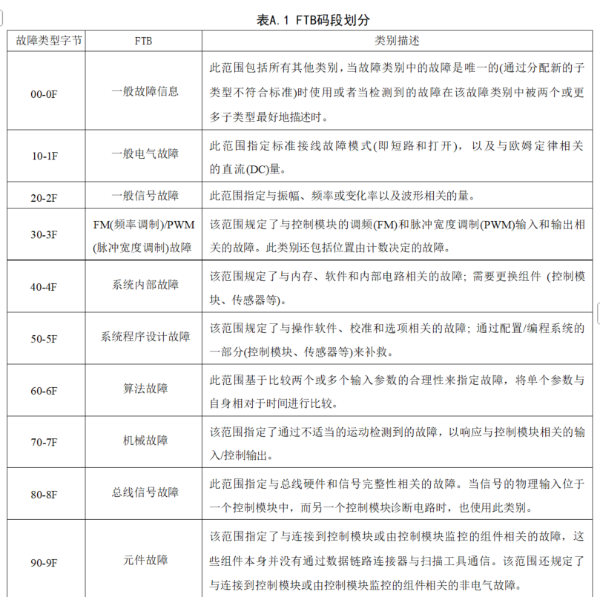

4、仪表显示码：由VCU/HCU/PDCU负责搜集所有需要显示的故障码后，采用3个Byte发仪表显示，具体在通讯协议中定义，每个控制器可显示故障码最多不超过255个
4.1 故障总数：采用一个字节(8个bit)发送,范围0-255；
4.2 故障代码: 采用一个字节(8个bit)发送，范围1-255,0表示无故障；
4.3 故障等级：采用3个bit发送，范围0-7，0x0:无故障、0x1:一级故障（最轻微）、0x2:二级故障、0x3:三级故障、0x4:四级故障（最严重），发送当前状态下系统最高等级故障
4.4 故障类型：系统故障类型：采用5个bit发送，范围0-31，0x0:无故障、0x1:VCU/HCU/PDCU、0x2:BMS、0x3:MCU1(后)、0x4:OBC、0x5:DC/DC、0x6:TMS、0x7:MCU2(前)、0x8:SCU、0x9:TCU、0xA:PDU、0xB:GCU、0xC:FCU、0xD:DCAC 0xE:DCAC2、0xF:DCDC2、0x10～0x1F:预留

故障位数 | DTC_H |  | DTC_L |  | 备注
 | 5bit | 3bit | 4bit | 4bit
故障含义 | 故障分类 | 故障等级 | 故障码高位 | 故障码低位
故障说明 | 0x0:无故障 0x1:VCU 0x2:BMS 0x3:MCU 0x4:OBC 0x5:DC/DC 0x6:TCS 0x7:THS 0x8:SCU 0x9:TCU 0xA:MCU1 0xB:DCAC 0xC-0x1F:预留 | 0x0:无故障 0x1:1级，警告故障 0x2:2级，—般故障 0x3:3级，严重故障 0x4:4级，致命故障 0x5-0x7:无效 | 0x0:无故障 0x1-0xFF:故障码 |  | 每个故障码为2个字节，高字节为故障节点编号，低字节为故障编号，一帧故障码报文可上报3个故障码，各节点按照协议定义的故障码ID上报故障。在没有故障时按照1000ms规定的固定周期上报8字节0x00内容报文，有故障发生时按照100ms固定周期，以从高到低的故障等级顺序上报所有故障码，在没有故障后发送8字节0x00内容代表故障结束。

2、故障代码发送规则
1、SAEJ1939协议：PGN:FED6,第1个字节为帧号，0-255,从"0"开始顺序递增，发送完毕再次从"0"开始；第2个字节为故障总数：1-255,大于255发255;3-8为故障码,每帧报文包含3个故障码，未使用的字节填写0x00。如整车有5个故障码，VCU统一发送:第一帧0x18FED631 00 05 XX XX XX XX XX XX;第2帧：0x18FED631 01 05 XX XX XX XX 00 00; 2、SAEJ1939地址分配表：VCU:0x31、BMS:0xF4 、MCU:0xEF/0xF0、OBC:0xE5、DCDC:0x7E、SDCAC:0xA5、BDCAC:0xA6、TCS:0x92、THS::0x93、TCU:0x03、SCU：0x05 3、ISO11898协议：VCU发送0x6E0报文,第1个字节为帧号，0-255，从"0"开始顺序递增，发送完毕再次从"0"开始；第2个字节为故障总数：1-255,大于255发255,;3-8为故障码,每帧报文包含3个故障码，未使用的字节填写0x00。如整车有5个故障码，VCU统一发送:第一帧0x6E0 00 05 XX XX XX XX XX XX;第2帧：0x6E0 01 05 XX XX XX XX 00 00; 4、ISO11898 ID分配表：VCU:0x6D0、BMS:0x6D1 、MCU:0x6D2/0x6D3、OBC:0x6D4、DCDC:0x6D5、SDCAC:0x6D6、BDCAC:0x6D7、TCS:0x6D8、THS::0x6D9、TCU:0x6DA、SCU：0x6DB

